ご使用方法
ご使用方法
 | 太枠内の項目、担当者、現場名・納入内容を必ず入力してください。
 | 契約金額、請求金額に端数が出る場合は、小数点以下四捨五入で入力お願いします。
 | 入力後、ファイル名を「２０ＸＸ年ＸＸ月分請求データ／貴社名」とし
 | 担当営業所へ当ファイルをメールに添付してお送りください。
作成後速やかにお送りください

締切日は毎月２５日です

 | 検収精査が終わりましたら返送します。A4横で印刷の上、①に社判を押印し原本を本社へ郵送してください。
月初５営業日内必着

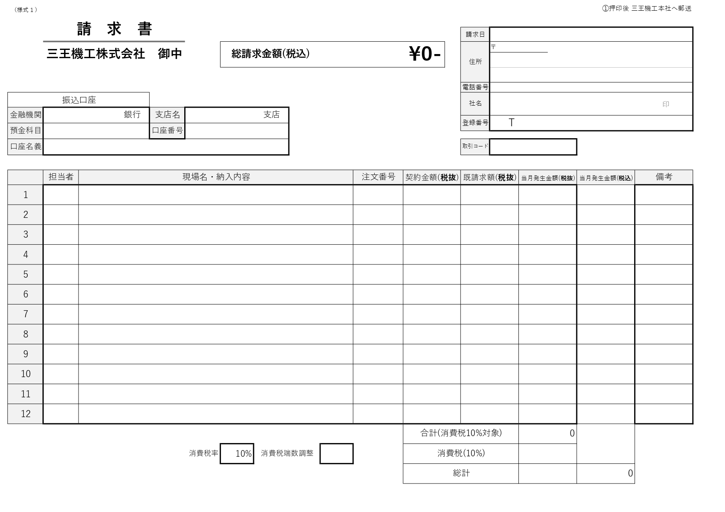

自動計算

消費税率の変更ができます。不課税の場合は０を入力して下さい
消費税に誤差が生じる場合は差額を入力することで調整ができます

自動計算

請求書
〒
（様式１） |  |  |  |  |  |  |  |  |  |  |  |  |  |  |  |  | ①押印後 三王機工本社へ郵送
 | 請 求 書
 |  |  |  |  |  |  |  |  |  |  |  |  |  | 請求日
 | 三王機工株式会社 御中 |  |  |  |  | 総請求金額(税込) |  |  | ¥0- |  |  |  |  | 住所

印
 |  |  |  |  |  |  |  |  |  |  |  |  |  | 電話番号
振込口座 |  |  |  |  |  |  |  |  |  |  |  |  |  | 社名
金融機関 |  |  | 銀行 | 支店名 |  |  | 支店
 |  |  |  |  |  |  |  |  |  |  |  |  |  | 登録番号 | Ｔ
預金科目 |  |  |  | 口座番号

口座名義 |  |  |  |  |  |  |  |  |  |  |  |  |  | 取引コード

 | 担当者 | 現場名・納入内容 |  |  |  |  |  |  |  | 注文番号 |  | 契約金額(税抜) |  | 既請求額(税抜) |  | 当月発生金額(税抜) |  | 当月発生金額(税込) | 備考

1
2
3
4
5
6
7
8
9
10
11
12
 |  |  |  |  |  |  |  |  |  |  |  | 合計(消費税10%対象) |  |  |  | 0
 |  |  |  | 消費税率 |  | 10% | 消費税端数調整 |  |  |  |  | 消費税(10%)
 |  |  |  |  |  |  |  |  |  |  |  | 総計 |  |  |  | 0 |  | 0 |  | rev.5
（様式１） |  |  |  |  |  |  |  |  |  |  |  |  |  |  |  |  | ②三王機工記入
 | 支払明細書
 |  |  |  |  |  |  |  |  |  |  |  |  |  |  | 請求日
 |  |  |  |  |  | 総請求金額(税込) |  |  | ¥0- |  |  |  |  |  | 650-0017
 |  |  |  |  | 殿 |  |  |  |  |  |  |  |  |  | 兵庫県神戸市中央区楠町５丁目１番６号
 |  |  |  |  |  |  |  |  |  |  |  |  |  |  | 三王機工株式会社
 |  |  |  |  |  |  |  |  |  |  |  |  |  |  | 取引コード

 | 担当者 | 現場名・納入内容 |  |  |  |  |  |  |  | 注文番号 |  | 契約金額(税抜) |  | 既請求額(税抜) |  | 当月発生金額(税抜) |  | 当月支払金額(税込) | 備考

1
2
3
4
5
6
7
8
9
10
11
12
 |  |  |  |  |  |  |  |  |  |  |  |  |  |  |  | 合計 |  | 0
前月繰越 |  | 当月発生 |  | 支払額

支払内訳 |  |  |  |  |  |  |  |  |  |  |  |  |  |  | 備考
月日 | 振込・小切手 |  | 支払手形 |  | 期日 | でんさい譲渡 |  | 裏書手形 |  |  | 相殺 |  | 協力会費
 |  |  |  |  |  |  |  |  |  |  |  |  |  |  |  |  |  |  |  | rev.5
（様式１） |  |  |  |  |  |  |  |  |  |  |  |  |  |  |  |  | ③貴社控
 | 請 求 書 （控）
〒
 |  |  |  |  |  |  |  |  |  |  |  |  |  | 請求日
 | 三王機工株式会社 御中 |  |  |  |  | 総請求金額(税込) |  |  | ¥0- |  |  |  |  | 住所

印
 |  |  |  |  |  |  |  |  |  |  |  |  |  | 電話番号
振込口座 |  |  |  |  |  |  |  |  |  |  |  |  |  | 社名
金融機関 |  |  | 銀行 | 支店名 |  |  | 支店
 |  |  |  |  |  |  |  |  |  |  |  |  |  | 登録番号 | Ｔ
預金科目 |  |  |  | 口座番号

口座名義 |  |  |  |  |  |  |  |  |  |  |  |  |  | 取引コード

 | 担当者 | 現場名・納入内容 |  |  |  |  |  |  |  | 注文番号 |  | 契約金額(税抜) |  | 既請求額(税抜) |  | 当月発生金額(税抜) |  | 当月発生金額(税込) | 備考

1
2
3
4
5
6
7
8
9
10
11
12
 |  |  |  |  |  |  |  |  |  |  |  | 合計(消費税10%対象) |  |  |  | 0
 |  |  |  |  |  |  | 消費税端数調整 |  | 0 |  |  | 消費税(10%)
 |  |  |  |  |  |  |  |  |  |  |  | 総計 |  |  |  | 0 |  | 0 |  | rev.5

